语义分割
发表日期 | 论文名 | 网络 | 结构图 | 创新 | 输入尺寸 | 指标 | 框架 | 备注
2017 | Pyramid Scene Parsing Network | PSPNet | 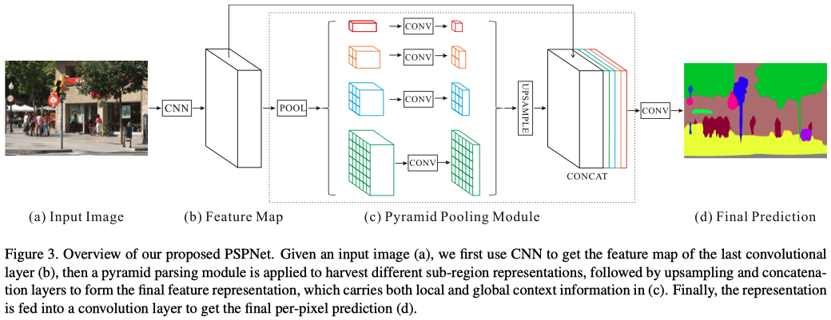 | PPM |  | accuracy 85.4% on PASCAL VOC 2012 accuracy 80.2% on Cityscapes | Pytorch: https://github.com/hszhao/semseg Caffe: https://github.com/hszhao/PSPNet | https://hszhao.github.io/projects/pspnet/index.html
2017 | Rethinking Atrous Convolution for Semantic Image Segmentation | DeepLabv3 |  | ASPP

